実装ポイント
分類 | 確認点（日） | 確認点（中） | 例
インターフェースタブ Interface tab | 画面のコメントを記載する ・対象としては、表示制御としてIF文を使っている箇所にCommentを貼り、判定条件についてのメモを記載する。 | 在画面上写注释 ・在显示控制使用IF语句的地方粘贴Comment，并记述关于判断条件的注释。
 | 画面の命名規則 ・共通Webブロックのための画面フローはComParts ・業務用画面フローは{業務コード}+{画面フロー番号} (例) SLS_S001_01 ・画面は{業務コード}+{画面フロー番号}+{画面番号}+{業務名} (例) SLS_S001_01_InvoiceList | 画面的命名规则 ・ 共通Web模块的画面流程是 ComParts。 ・ 业务画面流程为{业务cd} + {画面流程编号} （例）SLS_S001_01 ・画面为{业务cd}+{画面流程编号}+{画面编号}+{业务名称} （示例）SLS_S001_01_InvoiceList
 | 再利用可能画面 ・再利用可能な部品を作成し、繰り返し同じものを実装しない。 ・また、LIXIL_LibraryOfPartsの中で利用可能な部品があるか調べ、ある場合はそちらを利用する。 ※LIXIL_LibraryOfPartsはプロジェクトに依存せず利用可能なアクションが配置されている。 ナレッジチームの許可を取らずここにアクションを配置することはできない。 | 可重复使用的画面 - 创建可重复使用的部件，不要重复实装相同的部件。 - 另外，检查 LIXIL_LibraryOfParts 中是否有可用部件，如果有，使用相关部件。 * LIXIL_LibraryOfParts 具有不依赖于开发项目也可以利用的动作。 未经ナレッジチーム许可，不可以在此处放置事件。
 | 画面の入力パラメータ/ローカル変数 ・入力パラメータ数には特に制限を設けない。 ・単純データ型の変数の場合、データ型に応じた接頭辞/接尾辞を付ける。 (例)Boolean→Is〇〇〇 Date→〇〇〇Date・ローカル変数に関しては、種類によってまとめられるものはStructureとしてまとめる。 (例) ・SearchCondition(SLS_S001_01_SearchCondition Structure) ┣ JuchusakiCode(Text) ┣ BukaCode(Text) ┣ … | 画面的入力参数/局部变量 - 入力参数的数量没有特别限制。 -对于基本数据类型的变量，根据数据类型添加前缀/后缀。 （例）Boolean→Is〇〇〇 Date→〇〇〇Date ・ 对于局部变量，可以按Structure类型概括。 （例） ・SearchCondition(SLS_S001_01_SearchCondition Structure) ┣ JuchusakiCode(Text) ┣ BukaCode(Text) ┣ …
アクションタブ Action tab | アクションのDescriptionsを記載する アクションのDescriptionsに処理内容、入出力パラメータ、(備考や注意など)が記載されているか | 记述Action的Descriptions Action的Descriptions的处理内容、入出力参数（备注、注意事项等）是否进行记述了？ | 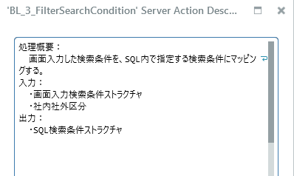
 | アクションの命名規則 ・業務共通系アクション名は原則{動詞}+{目的語}、パスカルケース形式で書く (例)GetInvoiceList ・ビジネスロジックのアクションなどでは接頭辞が付くことあり (※業務コードや連番を混ぜ込む場合、アンダーバー使用しアクション名の前につける) (例)BL_1_{動詞}_{目的語} ・アクション名を長く書かない(30文字以下目安) | Action的命名规则 ・ 原则上，业务通用系Action名称应以{verb} + {object}、pascal case 格式书写。 （示例）GetInvoiceList ・ 可以在业务逻辑等Action中添加前缀。 (* 混合业务代码和序列号时，使用下划线并在操作名称前添加) （示例）BL_1_ {verb} + {object} ・Action名称不要写太长（30个字符或更少）
 | アクションの入出力パラメータ/ローカル変数 ・単純データ型の変数の場合、データ型に応じた接頭辞/接尾辞を付ける。 (例)Boolean→Is〇〇〇 Date→〇〇〇Date ・入力/出力パラメータは3つまでを上限とする。 構造としてまとめられる場合、Structureを定義する。 入出力がわかるような名称を付けることが望ましい。 (RESTアクションの場合) 入力：Request_〇〇 出力：Response_〇〇〇 (通常アクションの場合) 入力：〇〇〇Input 出力：〇〇〇Output | Action的入出力参数 / 局部变量 -对于简单数据类型的变量，根据数据类型添加前缀/后缀。 (例)Boolean→Is〇〇〇 Date→〇〇〇Date - 入力/出力参数 最多允许 3 个。 当概括为构造时，定义为Structure。 最好定义成容易分辨入出力的名称。 （对于 REST Action） 入力：Request_〇〇 出力：Response_〇〇〇 （正常动作） 入力：〇〇〇Input 出力：〇〇〇Output
 | アクション格納フォルダ ・基本的には{業務コード}+{画面フロー番号}+{画面番号}の名前とする。 (例)SLS_S001_001 ・そのモジュール内の特定業務アクションでのみ使われるものは末尾に"_Priv"をつけたフォルダを作成。 (例)SLS_S001_001_Priv ・そのモジュール内で共通的に使われるアクションの格納場所として"Common"フォルダを作成 (例)Common | Action存储文件夹 - 基本上，名称是{业务cd} + {画面流程编号} + {画面编号}。 （例）SLS_S001_001 - 为仅用于模块中特定业务操作的文件夹创建一个末尾带有“_Priv”的文件夹。 （示例）SLS_S001_001_Priv - 创建一个“Common”文件夹作为模块中常用Action的存储位置 (例)Common
 | 再利用可能なアクション ・再利用可能なアクションを作成し、繰り返し同じものを実装しない。 ・また、LIXIL_LibraryOfFunctionの中で利用可能なアクションがあるか調べ、ある場合はそちらを利用する。 ※LIXIL_LibraryOfFunctionはプロジェクトに依存せず利用可能なアクションが配置されている。 ナレッジチームの許可を取らずここにアクションを配置することはできない。 ・e-gets2として、複数モジュールで繰り返し再利用可能なアクションは"COM"がつくモジュール内に配置する。 (例)Jisseki_COM_LibraryOfFunction ・特定モジュール内でのみ繰り返し再利用可能なアクションはそのモジュールの"Common"フォルダに配置する。 ・他のアクションから再利用可能な処理ではない場合は、{切り出し元アクション名}_{連番}のように命名し、"{切り出し元アクションの配置されているフォルダ名}_Priv"のフォルダ内に配置する。 | 可重复使用的Action · 创建可重用的操作，不要一遍又一遍地实装相同的内容。 - 另外，检查 LIXIL_LibraryOfFunction 中是否有可用的Action，如果有，请使用它。 * LIXIL_LibraryOfFunction 具有不依赖于开发项目也可以利用的Action。 未经ナレッジチーム许可，不可以在此处放置事件。 -作为e-gets2，可以在多个模块中重复使用的Action被放置在带有“COM”的模块中。 （示例）Jisseki_COM_LibraryOfFunction - 将只能在特定模块中重复使用的Action放在该模块的“Common”文件夹中。 - 如果不能从其他Action中重复利用，将其命名为{剪切源动作名称} _ {连番}并在“{剪切源动作所在的文件夹名称}_Priv”配置在文件夹中。
ロジックフロー Logic flow | ロジックフローの置き方 ・ロジックノードの配置が原則上→下、左→右に流れる形で統一されているか ・ノード間の間隔が均等で上下左右適度に揃っているか(離れすぎず詰めすぎない) ・ノード間の接続線は縦/横で書くようにする(斜め線は必要な場合のみ) ・納品時にDisabled(半透明)ノードを残さないようにする。 | 逻辑流程配置方法 ・ 逻辑节点的排列原则上从上到下、从左到右,是否统一排列了？ - 节点之间的间距是否在垂直和水平方向上下左右均匀对齐（不是太远也不是太密）？ - 垂直/水平写入节点之间的连接线（斜线只有必要的时候） - 纳品时不要留下 Disabled（半透明） 节点。 | 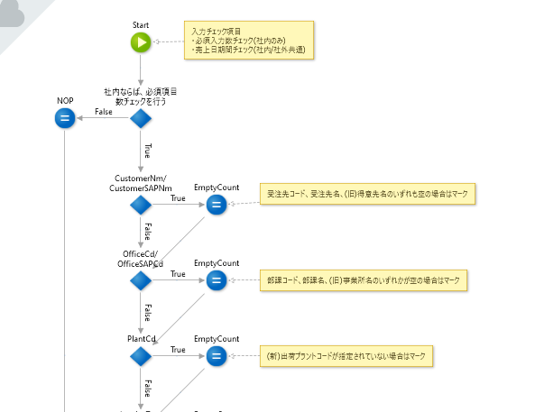
 | Switchノードの書き方 ・Switch分岐の末端がスムーズに次のアクションにつなげられない場合、NOP(処理なし)ノードを使って集約することによりまとめる。 ※左→右へロジックを流すが、その後は下にフローを流したい場合など ・Switchノードだけでなく、各分岐の枝のLabelにも判定条件の説明を記載する。 | 如何编写 Switch 节点 - 如果 Switch 分支的末端无法顺利连接到下一个动作，则使用 NOP（无处理）节点进行集约。 * 比如你想从左到右处理逻辑，然后向下处理等场合。 - 不仅在Switch节点，而在每个分支的Label中都对判断条件进行描述。 | 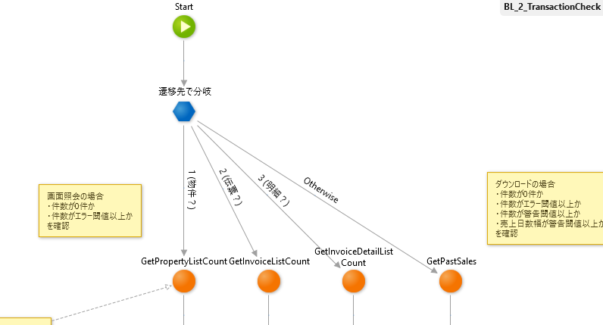
 | Ifノードの書き方 ・(※下方向へロジックを書き進める場合)条件判定結果が正常な場合は下(本流の方向)へ、異常な場合は右へ分岐させる。 ・IfノードのLabelに判定条件説明を記載する。 ・OutsystemsではWhile/Until処理などはIfノードで表現する。無限ループにならないように注意する。 | 如何编写 If 节点 ・ (* 向下写逻辑时) 如果条件判断结果正常，则向下分支（向主流方向），如果异常则向右分支。 -在If节点的Label中记述判断条件说明。 -在Outsystems，While/Until 处理由 If 节点表现。 注意不要陷入死循环。 | 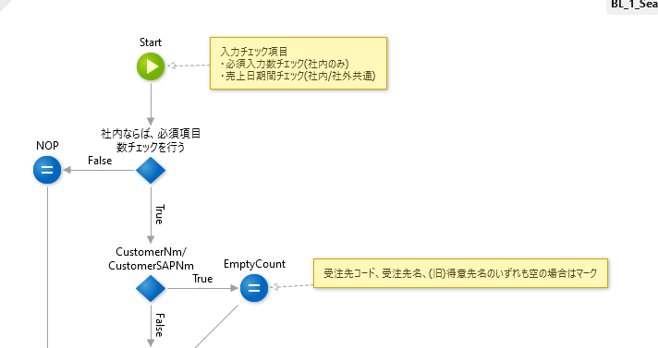
 | Loopノードの書き方 ・Labelに何のListをLoopしているかを記載する。 | 如何编写循环节点 - Label里记述时什么List的循环。
 | Assignノードの書き方 ・ダミーノードの名前はNOPとする。 ※ロジックの形を整えるため、一旦複数の枝を集約するために用いる ・何をAssignしているかの説明をLabelに記載する。 | 如何编写一个Assign节点 - 虚拟节点的名称是 NOP。 * 用于整理逻辑，所以一次集约多个分支 ・ 对什么内容进行了Assign，相关说明记述到Label。
 | Comment(黄色付箋)による説明記載 可読性向上のため、アクション内にできるだけCommentを書くようにする。 ・(全体レベル)アクションの一番上にアクション全体の流れを記載する。 ・(部分レベル)各処理部分の開始点ノードあるいは複数ノードにCommentを接続する。 複数ノードからなる処理部分で何をしたいかを記載する。 ※業務上のコード定義など記載してもOK ・(最小レベル)個別ノードに対してCommentを接続。そのノードのPropertyで行っている処理について特記事項を記載する。 | Comment说明记述（黄色便签） 为了提高可读性，尽量在Action中写注释。 ・（整体级别）在Action的顶部记述整个Action的流程。 -（局部级别）将Comments连接到起点节点或每个加工部件的多个节点。 描述你想在多个节点组成的处理部分想要做什么。 * 可以记述业务的代码定义。 - 将评论连接到（最低级别）单个节点。 描述关于节点的属性执行的处理的特殊说明。 | 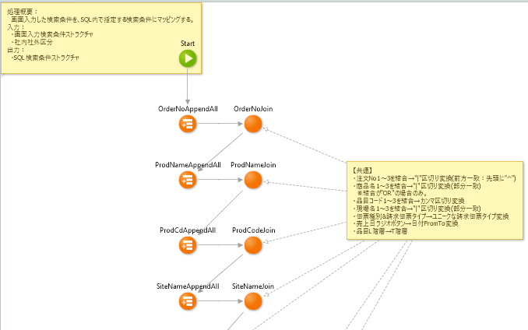
 | ノードの長さとアクション分離 ・アクション内のノード数の上限：ロジックノード50個以内、またはスクロール3回分を目安とする。 ・超えてしまう場合は一部処理を、別アクションへ切り出すことを検討する。 ・切り出す場合、以下の観点で検討する。 - 処理の系統からグループ化できそうな部分を探してアクションにまとめる - ループ内側での処理が長い場合はアクション化する | 节点长度和Action分离 -Action里节点数上限：50个逻辑节点或更少，或滚动3回为最佳。 ・如果超过，考虑将一些处理剪切到另一个Action。 ・剪切时，请从以下考虑观点。 --从处理系统中搜索可以分组的部分，并在一个动作中将它们组合在一起 --如果循环内部的处理很长，就把它当作一个Action
データタブ Data tab | Structureの命名規則 ・{業務コード}+{画面フロー番号}+{画面番号}+({連番})+{名称} (例) SLS_S001_01_1_SearchConditionForScreen | Structure的命名约定 ・ {业务cd} + {画面流程编号} + {画面编号} +（{连番}）+ {名称} （例）SLS_S001_01_1_SearchConditionForScreen
 | Session Variableの命名規則 ・{業務コード}+{画面フロー番号}+{画面番号}+({連番})+{名称} (例) SLS_S001_02_BigQueryJobInfo | 会话变量命名约定 ・ {业务cd} + {画面流程编号} + {画面编号} +（{连番}）+ {名称} （例）SLS_S001_02_BigQueryJobInfo
 | SitePropertyについて ・命名規則は、 {業務コード}+{画面フロー番号}+{画面番号}+({連番})+{名称} (例) SLS_S001_03_Table_MaxRowNum ・デフォルト値は開発環境のものにする。新規Site Propertyを検証/本番にPublish後は、Service Centerにて各環境向けの値をEffective Valueにセットして使う。 | 关于SiteProperty ・ 命名规则是 {业务代码}+{画面流程编号}+{画面编号}+（{序列号}）+{名称} （例）SLS_S001_03_Table_MaxRowNum - 将默认值设置为开发环境的默认值。 新规Site Property的检证/本番Publish发布后，Service Center将每个环境的值设置为Effective Value。
モジュール Module | 新モジュール作成時の注意点 ・基本的な設定を継承させるため、新業務を実装する際は既存の業務モジュールからCloneして作成を開始する。 (例) SHPのUIモジュール作成時： Jisseki_SLSをCloneし、Jisseki_SHPにリネームしPublish。 | 创建新模块时的注意事项 -为了继承基本设置，在实装新业务时，从既存业务模块Clone并开始创建。 （例）创建 SHP UI 模块时： Clone Jisseki_SLS，将其重命名为 Jisseki_SHP 并发布。 | 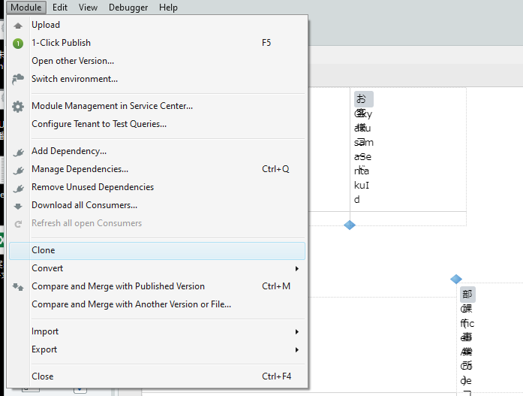
 | 実装後の注意点 ・Publishする前には、モジュール名を右クリック→"Remove Unused Dependencies"を行い、不要な依存参照を排除する。 ・MockやSandboxモジュールなど、デプロイ資産でないアクションを参照しないようにする。 (※画面やロジックで利用していなければ"Remove Unused Dependencies"をすれば自動で消える) ・許容するもの以外、TrueChangeタブの警告を排除する。 許容するものに関しては、Hideし、TrueChangeのアイコンが常に緑色になるようにする。 (許容する場合の例) ※ケースバイケースなので、確認してください。 - EncodeJavascriptやEncodeHTMLの警告 - 廃止予定アクションの理由 - SQLなどのパフォーマンス警告で、相談した上許容するもの | 安装后注意事项 - Publish发布前，右击模块名称→选择“Remove Unused Dependencies”，删除不需要的依存参照。 - 不要引用不是部署资产的Action，例如 Mock 和 Sandbox 模块。 (* 如果没有在画面或逻辑上使用，您执行“Remove Unused Dependencies”，它会自动消失) • 除非被允许，排除 True Change 选项的警告。 关于被允许的内容，隐藏并确保 TrueChange 图标始终为绿色。 （允许情况的示例） * 请逐一检查。 --Encode Javascript 和 Encode HTML 警告 -- 废弃予定Action的原因 --相谈后得到允许的 SQL等性能警告 | 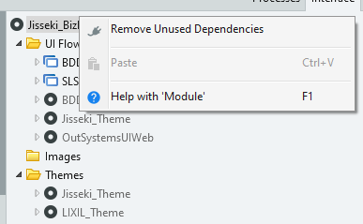

実装チェックリスト(Jisseki_〇〇〇)
モジュール名： | Jisseki_〇〇〇
分類 | 確認点(日) | 確認点(中) | 大連側理解 | 大連側質問 | 確認日 | 確認者 | チェック
インターフェースタブ Interface tab | 画面内のIF分岐にCommentが張られている。 | 在画面中的 IF 分支上粘贴Comment。 |  |  | 2021-11-12 | 櫻井 千尋 | 〇
 | 画面が正しく画面フローの下に配置されている。 | 画面正确的配置在画面流下方。
 | 画面フロー/画面が命名規則に従っている。 | 遵循 画面流/画面命名规定 | 命名方法：機能ID＋連番（01～） （例）PUR_S001_01 ＝ 請求機能一覧画面 どのような機能・画面であるかが画面IDを見たらわかるような英語を使用する。 ※画面の種類によって以下文字列を最後つけること ・一覧 List ・詳細 Detail ・ポップアップ Popup | →その理解でＯＫです。実装ポイントシートに書いた通りです。(櫻井)
 | 再利用可能な部品はWeb Block化している。 LIXIL_LibraryOfPartsの中で利用可能なものがあるか確認している。 | 可重复使用的部品 进行Web Block 化。 确认 LIXIL_LibraryOfParts 中是否有可使用的部品。
 | 入力/ローカルパラメータの命名がルール通りである。 | 入力 / 本地参数 遵循命名规则。
 | 入力/ローカルパラメータの数が適切である。場合によりStructureでまとめている。 | 入力 / 本地参数的数量是否恰当。在某些情况下，用Structure进行总结。
アクションタブ Action tab | アクション命名がルールに従っている。 | 遵循Action命名规则。 | 意味のある文字列（Pascal形式、動詞＋情報） ※アクション内容がわかりやすいよう命名。 （例）SaveUserName | →その理解でＯＫです。実装ポイントシートに書いた通りです。 書き方はキャメルケースではなくパスカルケースなので修正させていただきました。(櫻井)
 | アクションのコメントが記載されており、処理や入出力パラメータ仕様が説明されている。 | 记述Action的注释，并说明 处理和入出力参数。
 | 再利用可能な部品は共通アクション化している。 LIXIL_LibraryOfFunctionの中で利用可能なものがあるか確認している。 | Action配置在相应的文件夹中。共通Action配置在 Common 文件夹 或 共通模块中。 长Action中分离出来的Action,存储在 Priv 文件夹中。
 | アクションが適切なフォルダ内に配置されている。共通的なアクションはCommonフォルダ、あるいは共通モジュールに配置されている。長いアクションから分割したアクションはPrivフォルダに格納されている。 | Action的入出力参数和局部变量遵循命名规则。 | 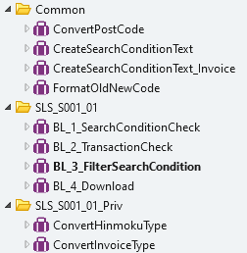 | 理解できていないですが、例などで具体的に説明いただけますか。キャップチャーなどでも大丈夫です。 →CommonでもPrivでもない通常の業務フローのアクションについては、 SLS_S001_01のように画面と対応する単位でフォルダを切り出してください。 Commonフォルダの例としては、複数のアクションから使われているものに関してはここに配置してください。 (アクションをクリック後、F12キーを押すと利用しているアクションをリストアップできます) Privフォルダに入れるアクションの例として、ConvertHinmokuTypeがあります。 中身を見ればわかると思いますが、長いロジックなので、 もともとSLS_S001_01BL_3_FilterSearchConditionの中にいたものですが、 ConvertHinmokuTypeとしてPrivフォルダに切り出しました。 共通モジュールにアクションを配置する例としては、 Jisseki_COM_LibraryOfFunctionを見てください。 アクションを右クリック→Find Usages in All Modulesと選択すると、複数モジュールにわたって使われていることがわかると思います。
 | アクションの入出力パラメータやローカル変数が命名規則に従っている。 | Action的入出力参数和局部变量的数量要适当。
 | アクションの入出力パラメータやローカル変数の数が適切である。 | 原则上，逻辑节点的布局是统一的，从上到下，从左到右。
ロジックフロー | ロジックノードの配置が原則上→下、左→右に流れる形で統一されている。 | 节点之间的间隔是均匀的。 它具有垂直和水平网格图案。 Disabled 节点已被删除。
Logic flow | ノード間の間隔が均等である。縦横の格子状になっている。Disabledノードを削除している。 | Switch 节点的分支要准确总结。Label记述在节点和分支上。 |  | 【Disabledノード】は何ですか？これですか？ →Yesです。開発中は色々試行錯誤するのであっても良いと思いますが、納品時にはゴミ掃除を行ってきれいにしてほしいです。(櫻井)
ここですか？
 | Switchノードの分岐を適切にまとめている。Labelをノードと枝に記載している。 | IF节点的分支方向要遵循规则 。 Label记述在节点中。 |  | Labelをノードの意味は何ですか？ →この場合だと右下に見えているLabelというプロパティです。 これを行いたい理由としましては、条件式がそのまま書かれてしまうと、読む側にとってプログラム上の意図がわかりづらくなります。 この例ですと、Labelに『伝票一覧画面へ遷移？』と自然言語で書いてほしいです。 Switchノードの場合、複数伸びている『枝』自体もクリックし、ラベルをつけることが可能です。
 | Ifノードの分岐方向がルールに従っている。Labelをノードに記載している。 | Label记述在Loop节点中。
 | LoopノードにLabelを記載している。 | Label记述在Assign节点中。 还适当使用 NOP 节点，使逻辑更清晰易懂。
 | AssignノードにLabelを記載している。NOPノードも適宜活用しロジックを見やすくしている。 | 在Comment（黄色便签）上记述说明。
 | Comment(黄色付箋)による説明が記載されている。 | 节点数量要适当。 如果它很长，则对Action进行分割。
 | ノードの数が適切である。長い場合はアクションを分割している。 | Structure遵循命名规则。
データタブ | Structureが命名規則に従っている。 | Session Variable遵循命名规则。
Data tab | Session Variableが命名規則に従っている。 | SiteProperty 遵循命名规则。默认值为开发环境的值。
 | SitePropertyが命名規則に従っている。デフォルト値は開発環境のものになっている。 | 相同类型的模块（UI / BusinessLogic / Common / etc ...）之间的构成，配置需统一。
モジュール | 同種(UI/BusinessLogic/Common/etc…)のモジュール間で、構成が横並びで統一されている。 | 在发布之前，已经执行了"Remove Unused Dependencies"。
Module | Publishする前には、"Remove Unused Dependencies"を実施済である。 | 纳品的模块中 没有参照 Mock或Sandbox的模块。
 | 納品対象のモジュールがMockやSandboxのモジュールなどの参照を行っていない。 | TrueChange 标签的警告已消除。 允许的警告是隐藏状态。
 | TrueChangeタブの警告が排除されている。許容警告についてはHideされている。 | TrueChange 标签的警告已消除。 允许的警告是隐藏状态。

